상품제안서
트래블 워시백 | 상품코드: S45347

 |  |  |  |  |  |  | 02-713-8555 | www.synergygift.co.kr
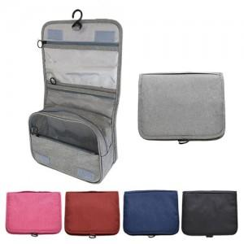

【상세/제작정보】 | <p><span style="font-size: 14pt;">※ 기본 opp비닐포장 / 종이케이스 추가 옵션입니다.(케이스 추가시 배송비 변동발생)</span></p>

【인쇄/포장옵션】 | 실크 / OPP(비닐)

【공급단가】 | 수량 | 100~ | 300~ | 500~ | 1,000~ | 3,000~
*VAT별도 | 단가 | 5,130원 | 4,850원 | 4,620원 | 4,500원 | 4,420원

【상품 URL】 | https://www.synergygift.co.kr:443/src/goods_detail.php?gdno=45347

